关系图
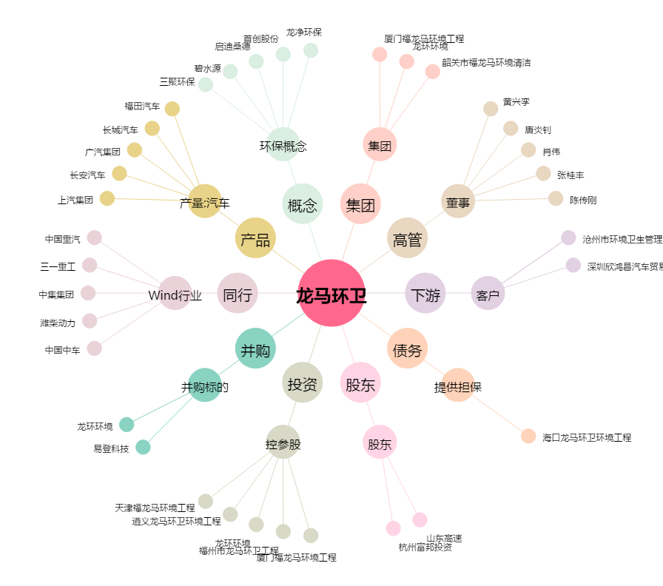
龙马环卫[603686.SH] - 关系概览图

